需求（10月28日）
系统整体背景
 | 这是一个面向欧洲美洲国家的美国签证面试位置抢占系统
 | 通常客户会用手工方式去约面试位置，但是位置很难约到近期的。 |  |  |  |  |  |  |  |  | 手工预约方法 可以参考这个链接
 | 有了系统后，客户只需要告诉我们面试预约网站的账户和密码，以及以下基本信息，我们的系统可以帮客户约好符合条件的位置。
 |  |  | 信息 |  |  |  | 例子 |  |  |  |  | 备注
 |  |  | 为谁预约(IVR号码) |  |  |  | 98773123 |  |  |  |  | 关于IVR请参考这个
 |  |  | 申请签证类型（只能选一种） |  |  |  | F学签 |  |  |  |  | 客户在创建面试网站的账户后，就已经设置好这个信息了
 |  |  | 预约哪个国家(只能选一个) |  |  |  | 加拿大 |  |  |  |  | 客户在创建面试网站的账户后，就已经设置好这个信息了
 |  |  | 是否从其他国家来申请（俗称TCN） |  |  |  | 不是加拿大本地人，是从其他国家来申请 |  |  |  |  | 客户在创建面试网站的账户后，就已经设置好这个信息了 并且，各个国家的设置方式不一样
 |  |  | 城市（可以选多个） |  |  |  | 温哥华和多伦多都可以接受
 |  |  | 哪些日期可以去面试 |  |  |  | 10/10~12/20都可以面试，但是11/1~11/5不能面试

解决方案：
 | 大使馆实际上时不时的会放出一些近期的位置，但是很多客户无法手工约到。
 | 因为有些类型的位置太抢手了，刚刚出现1秒钟，可能就被别人抢走了
 | 如果客户不断刷网站，是不是就能刷到位置呢？也不行，因为大使馆针对高频有很多限制
 | 比如，刷几小时后，就会被锁几小时，不能刷到任何位置
 | 限制细节可以参考这个链接 |  |  |  | 大使馆网站特征

 | 经过调查发现，只要知道以下信息并post给网站，就可以完成约位置的过程。这组信息，统称为 预约信息
 |  |  |  |  |  | 预约信息 |  |  | 例子 |  |  |  |  |  | 备注
 |  | 申请签证类型 |  |  |  |  |  |  |  |  |  |  |  |  | 为什么约位置时候不需要告诉大使馆网站这个信息？因为这是用户账户自带的信息，用户在创建这个账户的时候，就已经设置了这个信息
 |  | 预约哪个国家 |  |  |  |  |  |  |  |  |  |  |  |  | 同上
 |  | 是否从其他国家来申请 |  |  |  |  |  |  |  |  |  |  |  |  | 同上
 |  | 城市 |  |  |  | √ |  |  | 95（大使馆网站对温哥华这座城市定义的代码） |  |  |  |  |  | 关于城市代码的说明： |  | 城市名称VS城市代码
 |  | 日期 |  |  |  | √ |  |  | 2022/11/15
 |  | 时分 |  |  |  | √ |  |  | 8:00

 | 所以，我们引入大量符合要求的生产员账户刷面试位置，通过这些生产员刷到符合客户要求的位置后，系统再帮客户约这个位置的面试
 | 这样的话，客户的账户就避免了被锁住的命运。而生产员账户即使被锁住，我们也可以暂时抛弃换一个新的生产员来刷
 | 比如，如下图，我们有3个客户都是要刷温哥华的F学签（A和B客户希望11月的面试， C客户希望明年12月面试）

是否有客户需要这个日期
（只需要判断城市+日期，不需要判断时分）
系统在相应时间点，启动相应生产员刷位置
生产员找到的位置
 |  | 10:30:00 |  |  |  |  | 生产员1000 |  |  |  | 温哥华 2023 2/1 10:00 |  |  |  |  | 不符合要求
 |  | 10:30:01 |  |  |  |  | 生产员1001 |  |  |  | 温哥华 2023 2/1 10:00 |  |  |  |  | 不符合要求
 |  | 10:30:02 |  |  |  |  | 生产员1002 |  |  |  | 温哥华 2023 2/1 10:00 |  |  |  |  | 不符合要求
 |  | 10:30:03 |  |  |  |  | 生产员1003 |  |  |  | 温哥华 2023 2/1 10:00 |  |  |  |  | 不符合要求
 |  | … |  |  |  |  | … |  |  |  | … |  |  |  |  | …
系统帮AB客户约位置
 |  | 10:30:59 |  |  |  |  | 生产员1059 |  |  |  | 温哥华 2023 2/1 10:00 |  |  |  |  | 不符合要求
结果
10XX生产员被锁住了，换一批生产员20XX
 |  | 15:31:00 |  |  |  |  | 生产员2000 |  |  |  | 温哥华 2023 2/1 10:00 |  |  |  |  | 不符合要求 |  |  | 约温哥华 2022 11/15 10:00
 |  | 15:31:01 |  |  |  |  | 生产员2001 |  |  |  | 温哥华 2022 11/15 8:00 |  |  |  |  | 符合A和B客户的要求 |  |  | A客户 |  |  | A客户成功， 至此，A客户的订单结束
 |  | 15:31:02 |  |  |  |  | 生产员2002 |  |  |  | 温哥华 2023 2/1 10:00 |  |  |  |  | 不符合要求 |  |  | B客户 |  |  | B客户失败，继续等待下一个机会
 |  | 15:31:03 |  |  |  |  | 生产员2003 |  |  |  | 温哥华 2023 2/1 10:00 |  |  |  |  | 不符合要求
 |  | … |  |  |  |  | … |  |  |  | … |  |  |  |  | …
 |  | 15:31:59 |  |  |  |  | 生产员2059 |  |  |  | 温哥华 2023 2/1 10:00 |  |  |  |  | 不符合要求

 | 这个方案有两个问题需要解决。1， 什么样的生产员才是符合要求的？ 2， 哪里找到符合要求的海量生产员？
 | 1， 什么样的生产员才是符合要求的
 |  | 并不是任何生产员找到的面试日都能给客户用。生产员必须和客户的账户类型属于同一种类型
 |  | 关于什么叫同类型账户，请参考： |  |  |  |  | 账户分类

 | 2， 哪里找到海量的生产员？
 |  | 生产员账户就是曾经的客户的账户。这些客户的账户在约到位置后，只要约到的面试日期没有过期，就能通过这个账户不断地刷位置。
 |  | 但是，这种账户是有限的，对于每种类型的账户，我们可能需要至少200个未过期的账号。但是，这是不可能的。
 |  | 我们自己也无法创建这么多生产员，因为必须交过160美元签证申请费后，这个账户才能刷位置。
 |  | 所以必须要找一个替代方案。

 | 更改后的方案：
 |  | 某个账户如果没有交过160美元签证申请费，虽然不能获取约位置所需的所有信息（城市，日期，时分），但是可以获取部分信息（城市，日期）。 |  |  |  |  |  |  |  |  |  |  |  |  |  |  |  | 未交费账户能看到的信息
 |  | 城市和日期必须高频才能刷出来，而“时分”并不需要高频刷。因为，只要是符合条件的城市和日期，任何时分客户都能接受。
 |  | 基于这点，我们引出了更改后的方案（更改见绿色字体）

是否有客户需要这个日期
（只需要判断城市+日期，不需要判断时分）
系统在相应时间点，启动相应生产员刷位置
未交费生产员找到的城市和日期
 |  | 10:30:00 |  |  |  |  | 未交费生产员1000 |  |  |  | 温哥华 2023 2/1 |  | 没有时分 |  |  | 不符合要求
 |  | 10:30:01 |  |  |  |  | 未交费生产员1001 |  |  |  | 温哥华 2023 2/1 |  | 没有时分 |  |  | 不符合要求
 |  | 10:30:02 |  |  |  |  | 未交费生产员1002 |  |  |  | 温哥华 2023 2/1 |  | 没有时分 |  |  | 不符合要求
 |  | 10:30:03 |  |  |  |  | 未交费生产员1003 |  |  |  | 温哥华 2023 2/1 |  | 没有时分 |  |  | 不符合要求
 |  | … |  |  |  |  | … |  |  |  | … |  |  |  |  | …
取得11/15里面可以面试的时分
结果
系统帮AB客户约位置
 |  | 10:30:59 |  |  |  |  | 未交费生产员1059 |  |  |  | 温哥华 2023 2/1 |  | 没有时分 |  |  | 不符合要求
这儿的生产员每隔几小时轮换一批
结果

 |  | 15:31:00 |  |  |  |  | 未交费生产员2000 |  |  |  | 温哥华 2023 2/1 |  | 没有时分 |  |  | 不符合要求 |  |  |  | 已缴费生产员1001 | 取得失败 |  | 温哥华 2022 11/15 10:00
 |  | 15:31:01 |  |  |  |  | 未交费生产员2001 |  |  |  | 温哥华 2022 11/15 |  |  | 没有时分 |  | 符合A和B客户的要求 |  |  |  | 已缴费生产员1002 | 取得成功10:00 |  | A客户 | A客户成功， 至此，A客户的订单结束
 |  | 15:31:02 |  |  |  |  | 未交费生产员2002 |  |  |  | 温哥华 2023 2/1 |  | 没有时分 |  |  | 不符合要求 |  |  |  | 已缴费生产员1003 | 取得失败 |  | B客户 | B客户失败，继续等待下一个机会
 |  | 15:31:03 |  |  |  |  | 未交费生产员2003 |  |  |  | 温哥华 2023 2/1 |  | 没有时分 |  |  | 不符合要求
 |  | … |  |  |  |  | … |  |  |  | … |  |  |  |  | …
 |  | 15:31:59 |  |  |  |  | 未交费生产员2059 |  |  |  | 温哥华 2023 2/1 |  | 没有时分 |  |  | 不符合要求

系统里面的各个角色
 | 生产员有两个角色：
 |  | 未交费生产员：已经创建的账户，但是还没有缴纳签证申请费。每种账户类型下分别需要500多个未交费生产员账户
 |  | 已交费生产员：还未过期但是已经约好面试位置的客户的账户。有些账户类型比较多，可以有100多个账户。有些很少，甚至没有
 | 账户的所处状态 VS 生产员变化
约了一个位置。比如温哥华11/15 11:00面试
约到的位置已经过期（比如今天已经是11/15了）
进入某个国家的美签申请网站
创建账户并设置 申请签证类型 及 是否其他国家来面试（tcn）
缴纳了签证申请费，但是还没有约位置

未交费生产员
已交费生产员
已过期生产员
已交费生产员

 | 生产员取得预约信息的能力：
 |  |  |  |  |  | 未交费生产员 |  |  | 已交费生产员 |  | 已过期生产员
 |  | 城市 |  |  |  | √ |  |  | √ |  | ×
 |  | 日期 |  |  |  | √ |  |  | √ |  | ×
 |  | 时分 |  |  |  | × |  |  | √ |  | ×

 | 除了生产员，还有一个角色就是 待预约客户账户（或者叫消费者）
 | 从账户的所处状态来看，消费者 和 已缴费生产员是相同的，所以也具有相同的预约信息取得能力
 | 所以，【已缴费生产员】不足的时候，我们可以用 【待预约客户账户】 完成其需要的功能

系统功能框架

 |  |  |  |  |  |  |  |  |  |  |  |  |  |  |  |  | 本系统 | 外部系统

账户生成系统
预约系统
批量创建【未交费生产员账户】

美国大使馆
签证面试预约网站

mysql
生产员Login
消费者Login
外部网站操作

管理系统
客服人员可以增加或者修改待预约客户的信息，并且查看预约结果
取得可预约的位置

约位置

系统管理员查看系统运行状况，并可以修改系统参数

 |  | 系统名称 |  |  |  |  |  | 承担人
 |  | 预约系统 |  | 外部网站操作 |  |  |  | griffin
 |  |  |  | 其他 |  |  |  | 白
 |  | 账户生成系统 |  |  |  |  |  | griffin
 |  | 管理系统 |  |  |  |  |  | 二期工作
 |  | 数据库 |  |  |  |  |  | griffin为主，白为辅

硬件框架

 |  |  |  |  | 本地服务器群（intranet）
电脑A1 (Win 2K server)

预约系统1
加拿大+F学签+TCN
电脑 DB (Win 2K server)
电脑 管理 (Win 2K server)

mysql
管理系统

电脑A2 (Win 2K server)
账户生成系统

预约系统2
加拿大+B旅游+非TCN

电脑A3 (Win 2K server)

预约系统3
阿根廷+F+TCN

网关
预约系统4
阿根廷+B+TCN

电脑AN (Win 2K server)

预约系统N

 |  |  |  |  |  |  |  |  | internet

美国大使馆
签证面试预约网站

手工预约方法
Login，输入用户名和密码
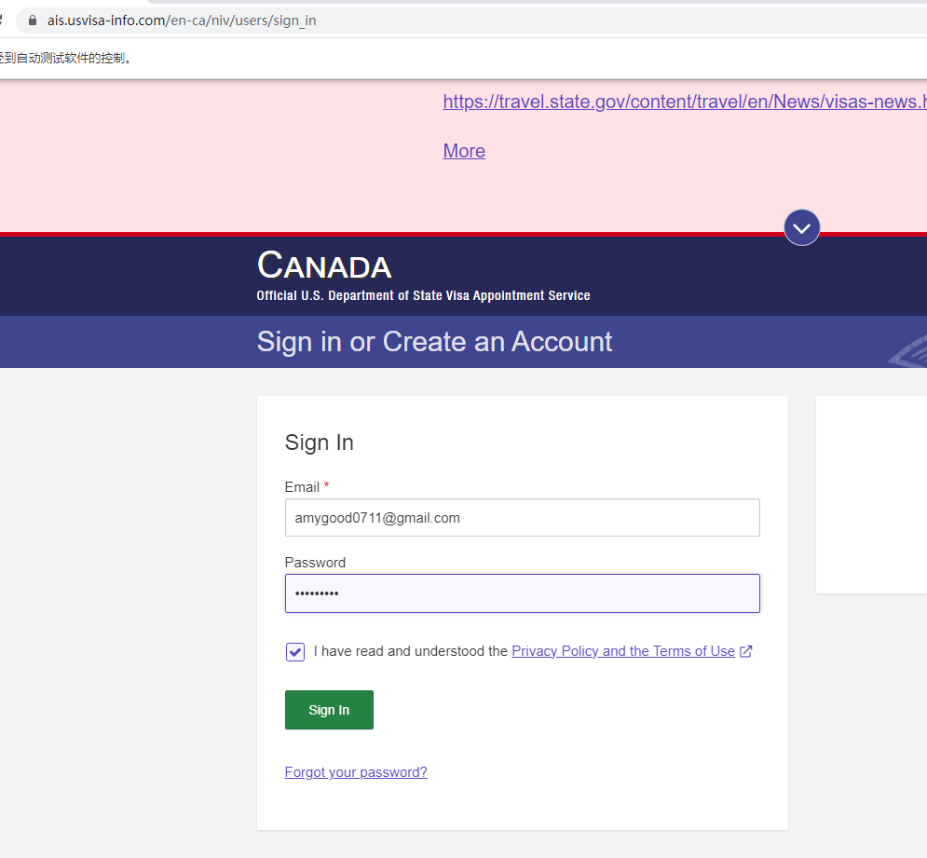

这儿的ca代表加拿大。登录不同的国家的账户，只需要更换这儿的国家代码
比如：加拿大是ca，英国是gb

Login

显示首页
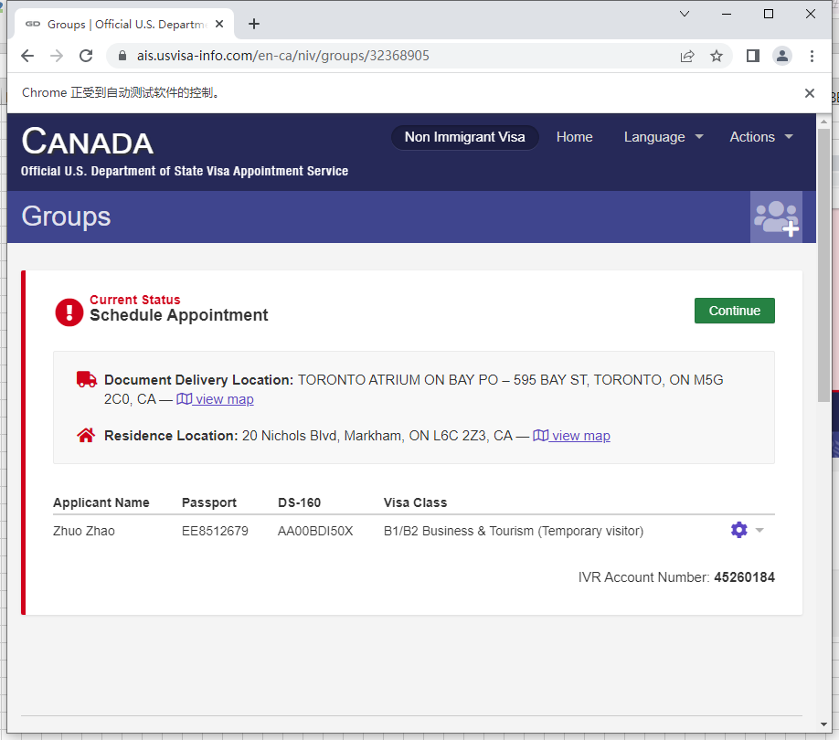

继续

没有约过位置的话，不显示预约信息（城市，年月日，时分）。否则会像右边显示出这些信息
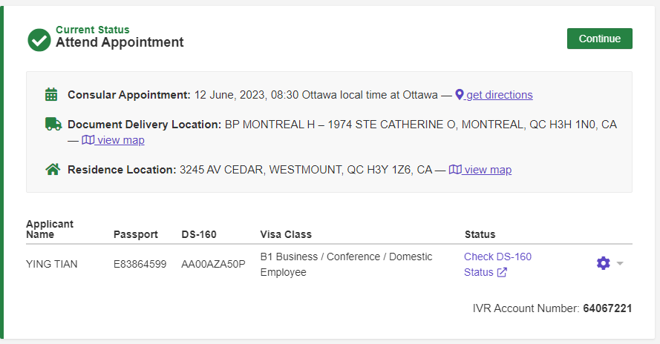

签证类型，F学签，B旅游签，H工签等

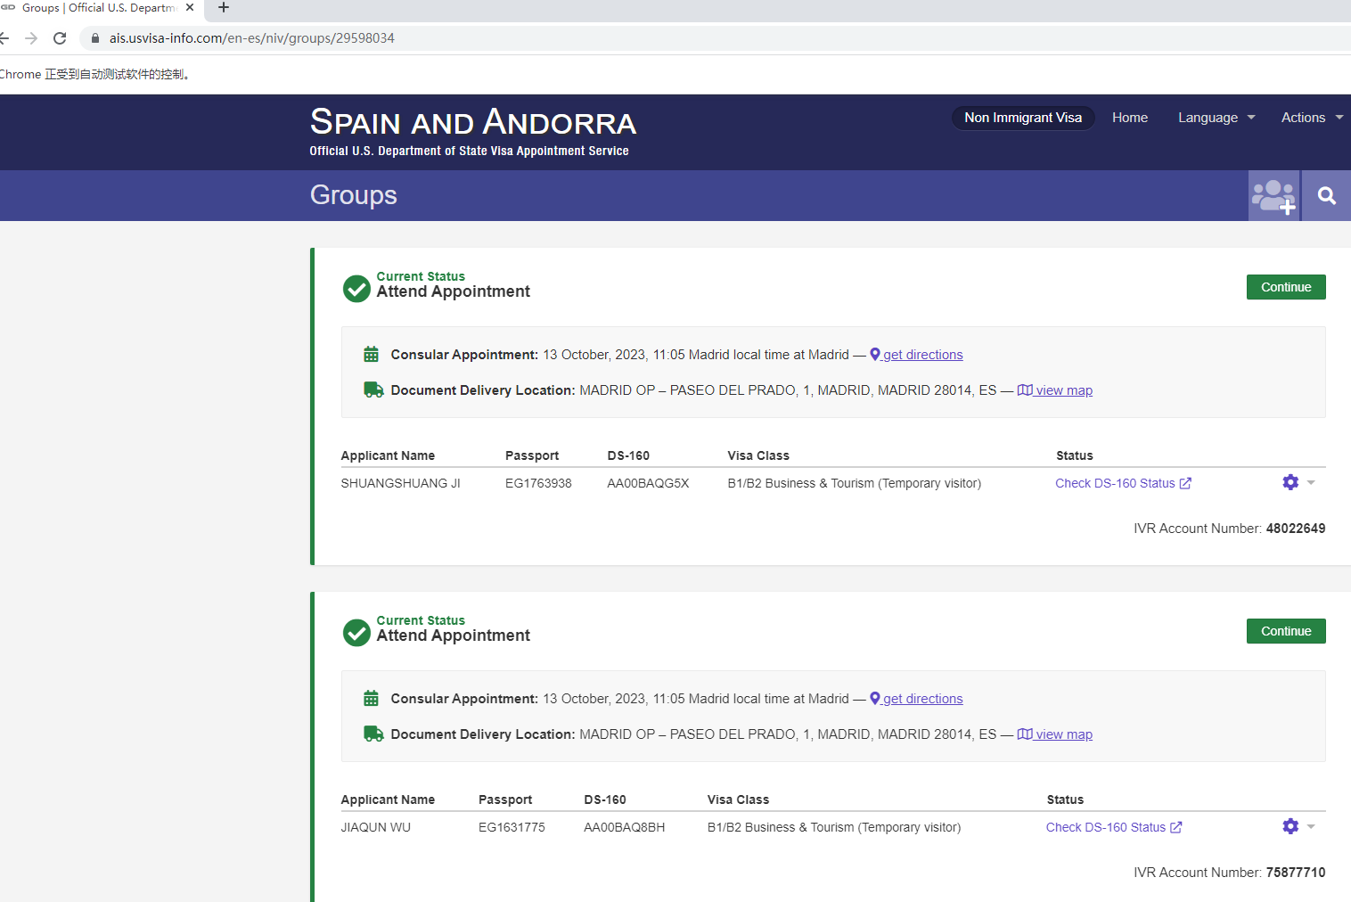

有时候，一个账户里面有多个人，就会像这样显示。 IVR是每个人的唯一标识符

功能选择页面
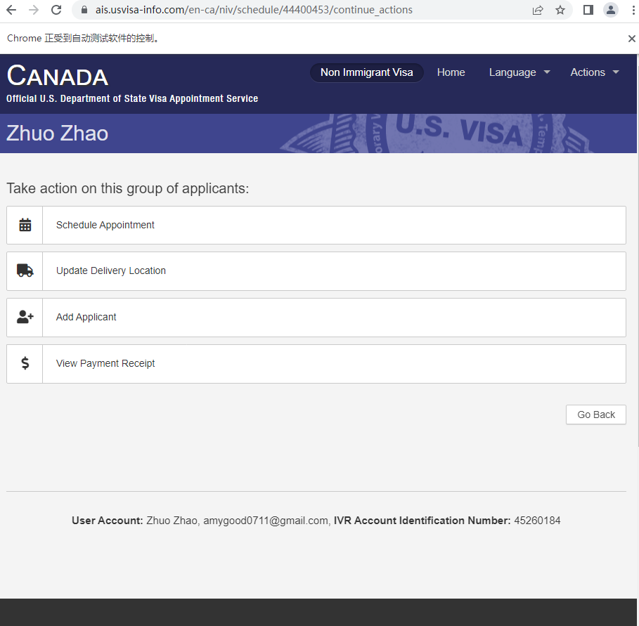

预约面试

预约页面
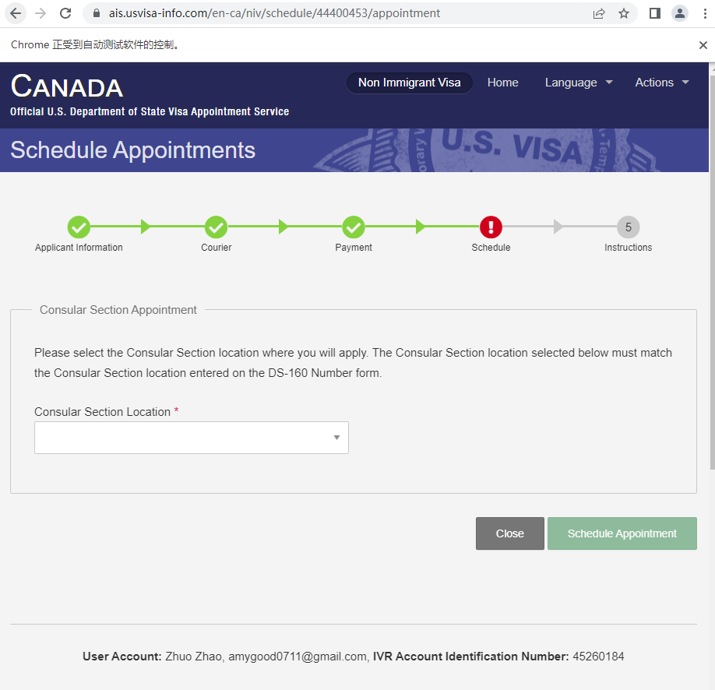

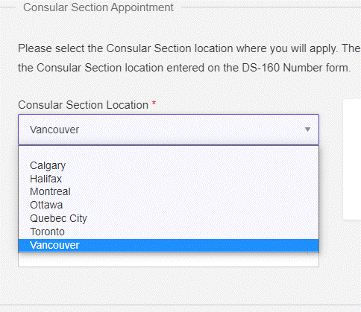

可选城市列表

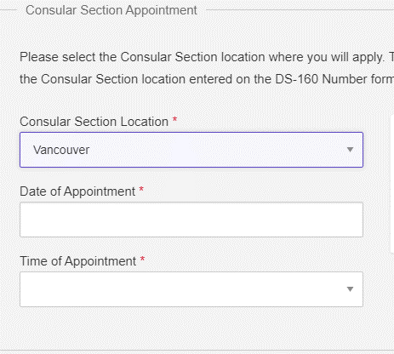

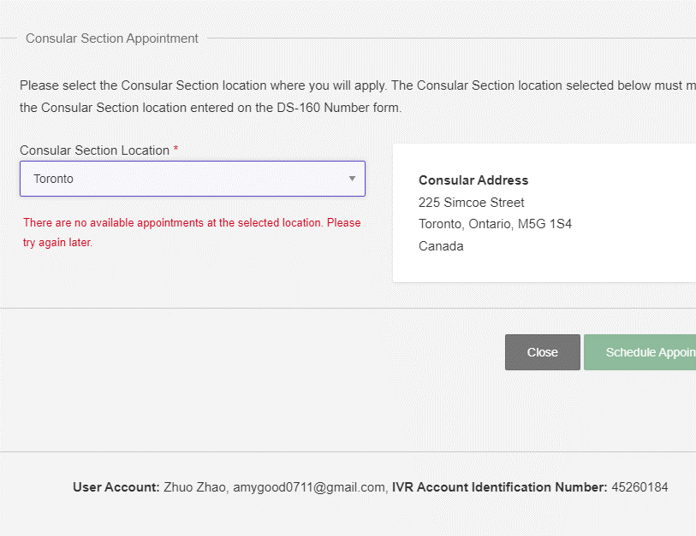

选城市
如果一个城市没有任何可选的面试日期的话，下面会显示红字“无可预约位置”。
如果一个账户被锁了，也会显示同样的文字

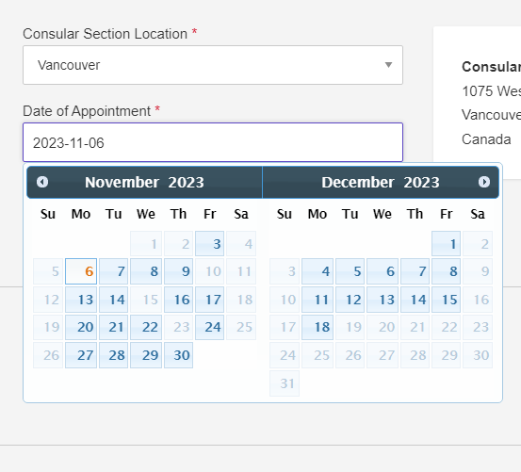

选日期

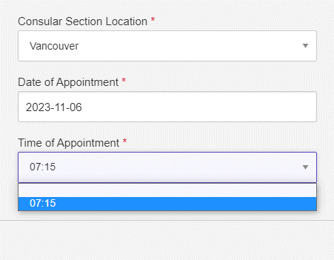

选时分

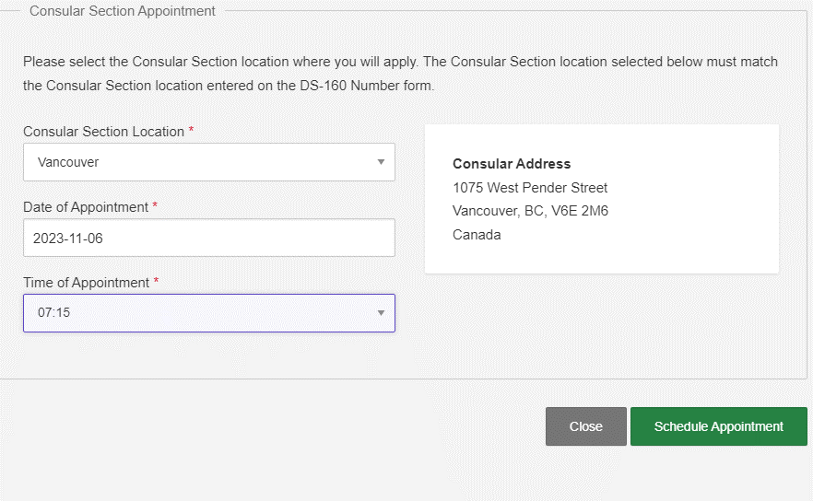

预约

未交费账户能看到的信息
用未交费账户Login
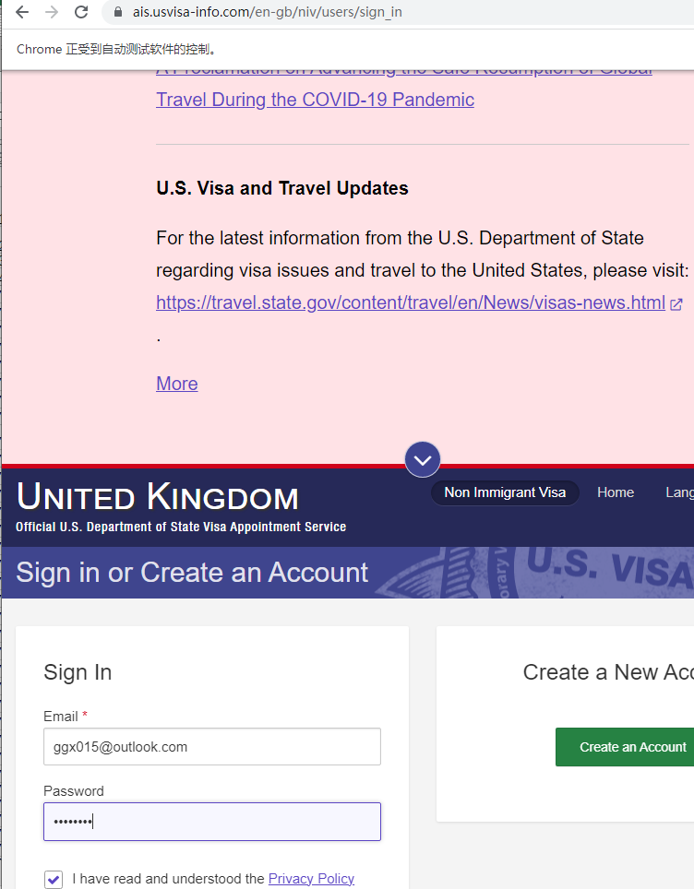

显示首页
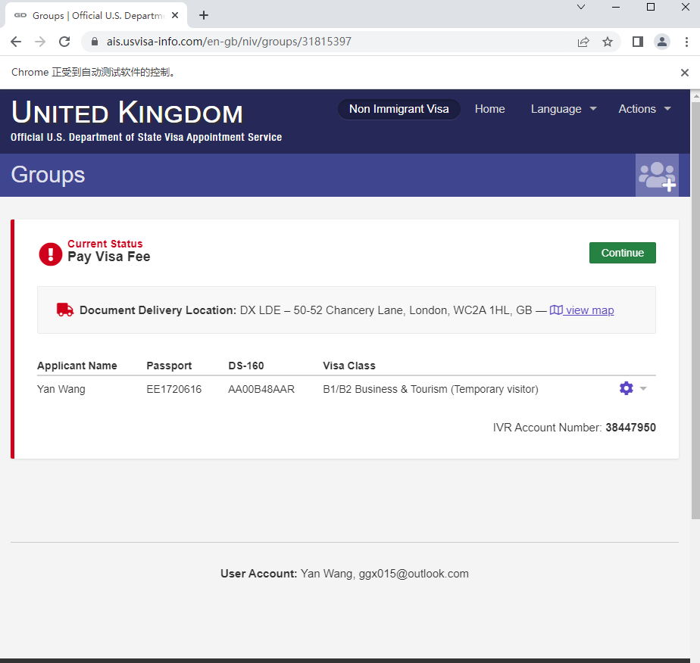

继续

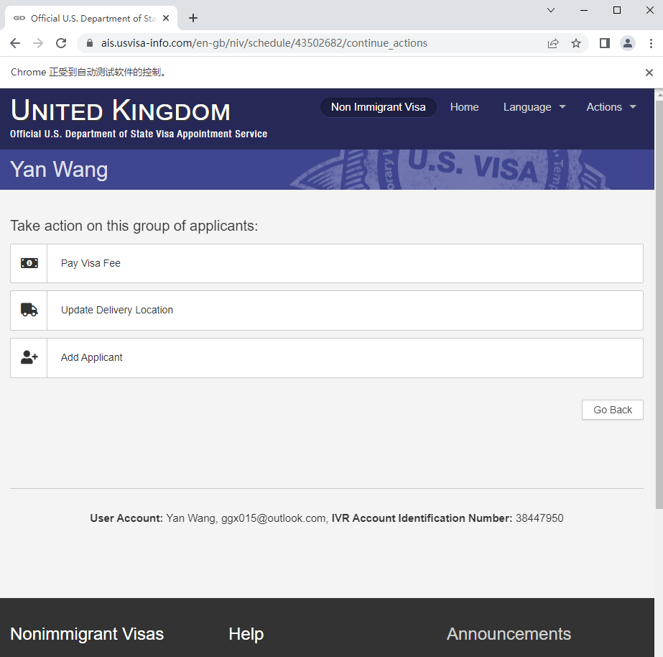

支付费用

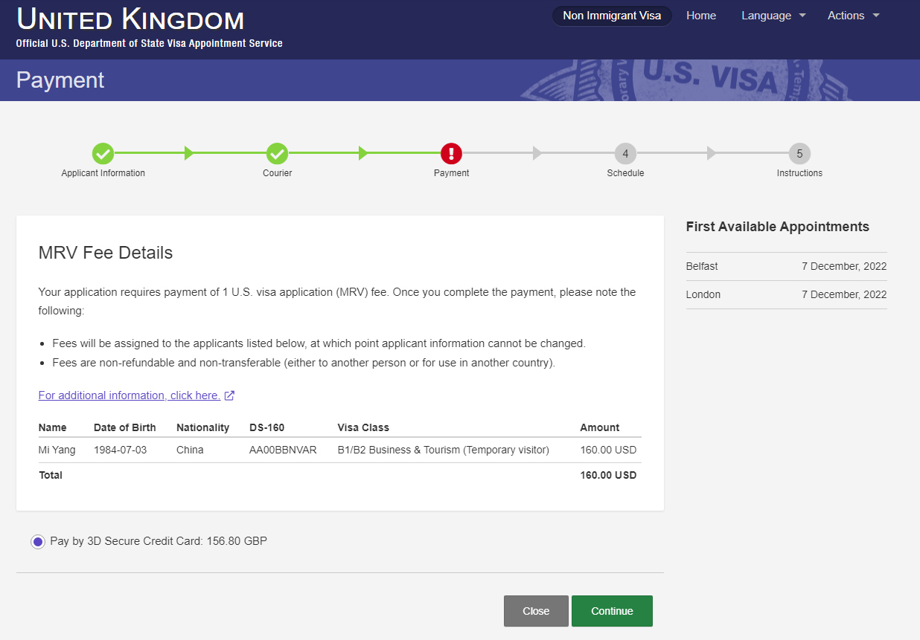

如果某个大使馆没有可以预约的日子的话，将会显示“无可约位置”
比如，这是某个加拿大的未交费账户进去后看到的可预约城市一览。 最后一个城市Montreal没有可以预约的日期
另外，如果这个账户刷的太频繁，被锁住的话，所有的城市一定都会显示没位置“No appointments Available”。
账户即使没有被锁住，但所有的城市还是显示没位置的话，代表当前确实所有的城市都没有位置

英国的2个城市的大使馆可以预约的最早的日期

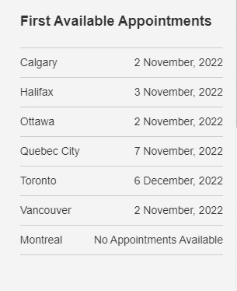

提示：
国家+签证类型+tcn 决定了每个城市可以预约的日期

